エビデンス
更新対象確認
SELECT J_EDI_SND_DB_SEIKYU_CHK.* FROM J_EDI_SND_DB_SEIKYU_CHK WHERE J_EDI_SND_DB_SEIKYU_CHK.DATA_KOKAN_ID = '001440' AND J_EDI_SND_DB_SEIKYU_CHK.EDI_KINO_CATEGORY_CD = 'A130' AND J_EDI_SND_DB_SEIKYU_CHK.EDI_SND_JOKYO_SBT = '0'
 | SND_SEQ_NO | KEIJO_JOKYO_SBT | ERR_SBT | SIGN_KBN | SIR_DEN_NO | DATA_KOKAN_ID | EDI_KINO_CATEGORY_CD | ERR_MSG_HININ_RIYU | SOSHIKI_CD | TANTO | REG_YMD | KEIJO_YMD | SUP_CD | RCV_SEQ_NO | EDI_SND_JOKYO_SBT | SND_DT | SND_DATA_DEL_KBN | SHUKKA_HOKOKU_NO | ITEM_CD | EDI_SHOGO_KEY | HAN_CHUMON_NO | FUNC_UKETSUKE_NO | DEL_KBN | CREATE_DT | CREATE_USR | CREATE_FUNC | NEW_UPDATE_DT | NEW_UPDATE_USR | NEW_UPDATE_FUNC | UPDATE_CNT
 | S502081376 | 0 | 0 |  |  | 001440 | A130 | « NULL » | 22101 | « NULL » | 20190111 |  | 0014400037 | SA06793527 | 0 | « NULL » | 0 | 91812506 | 0000036290 | 31687409 | « NULL » | 595442 | 0 | 2019/01/11 20:15:46 | 99999 | SABN150PGM010 | 2019/01/15 08:20:27 | EDI | A130_J033 | 2
 | S502082670 | 0 | 0 |  |  | 001440 | A130 | « NULL » | 23201 | « NULL » | 20190115 |  | 0014400002 | SA06797706 | 0 | « NULL » | 0 | 91812875 | 0000000516 | 31690135 | « NULL » | 595769 | 0 | 2019/01/15 20:25:06 | 99999 | SABN150PGM010 | 2019/01/16 08:20:32 | EDI | A130_J033 | 2

SELECT J_EDI_RCV_DB_SUP.* FROM J_EDI_SND_DB_SEIKYU_CHK JOIN J_EDI_RCV_DB_SUP ON J_EDI_SND_DB_SEIKYU_CHK.RCV_SEQ_NO = J_EDI_RCV_DB_SUP.RCV_SEQ_NO WHERE J_EDI_SND_DB_SEIKYU_CHK.DATA_KOKAN_ID = '001440' AND J_EDI_SND_DB_SEIKYU_CHK.EDI_KINO_CATEGORY_CD = 'A130' AND J_EDI_SND_DB_SEIKYU_CHK.EDI_SND_JOKYO_SBT = '0'
 | RCV_SEQ_NO | DATA_KOKAN_ID | EDI_KINO_CATEGORY_CD | HAN_FUMEI_KBN | HAN_CD | HAN_CD_KAKUTEI | RCV_SOSHIKI_CD | RCV_SOSHIKI_CD_KAKUTEI | CONFIRM_SIR_SKNIN_SSHK_CD_OLD | CONFIRM_SIR_SKNIN_SSHK_CD_NEW | SUP_FUMEI_KBN | SUP_CD | SUP_CD_KAKUTEI | ITEM_FUMEI_KBN | ITEM_CD | ITEM_CD_KAKUTEI | ITEM_BESSHO_CD | SOKO_FUMEI_KBN | SOKO_CD | SOKO_CD_KAKUTEI | HOMBU_CD | NNY_CD | NNY_CD_KAKUTEI | NNY_NM | NNY_NM_KAKUTEI | MENU_NO | ITEM_TAIHI_AITE_CD | HAN_TAIHI_AITE_CD | HAC_BUSHO_TAIHI_AITE_CD | EDI_SHOGO_KEY | FUNC_UKETSUKE_NO | RCV_YMD | RCV_TM | RCV_FUNC_KEKKA_TSUCHI | ERR_MSG_HININ_RIYU | IK_FREE_SPACE1 | IK_FREE_SPACE2 | IK_FREE_SPACE3 | IK_FREE_SPACE4 | IK_FREE_SPACE5 | IK_FREE_SPACE6 | IK_FREE_SPACE7 | IK_FREE_SPACE8 | IK_FREE_SPACE9 | IK_FREE_SPACE10 | ITEM_NM_TSUIKI | URI_TANK | URI_GAKU_HONTAI | EDI_SEIKYU_GAKU_KAKUTEI | EDI_SHOHIZEI_GAKU_KAKUTEI | ZEIKOMI_SEIKYU_GAKU_KAKUTEI | SUP_KEIJO_YMD | KEIJO_YMD | SUP_URI_NO | JURYO | EDI_PAY_SIGHT | MEMO | TEISEI_H_AITE_SHOGO_NO | MK_JIGYOSHO | MK_ITEM_CD_FULL | SHUKKA_BASHO_NM | EDI_MK_NISUGATA_NM | KOJO_NM | GEMBA_NM | HAN_ARER | TANTOKA_CD | KANJI_NOTE_SBT | NOTE | GRADE_COLOR_NO | EDI_ITEM_WIDTH | EDI_ITEM_LENGTH | EDI_ITEM_THICK | EDI_ITEM_DAITAIHIN_WIDTH | HAN_HIMBAN | LIST_OUT_YO_ERR_NAIYO | SIR_DEN_NO | URI_DEN_NO | SOSAI_RCV_SEQ_NO | EDI_PAY_SHIMEKIRI_YMD | HENKOGO_KIJITSU_YMD | PAY_SHOGO_NO | SHUKKA_SEIKYU_CHK_NO_SAIMU | KEIJO_JOKYO_SBT_KARISHIME | EDI_PAY_SHIME_SBT | EDI_PAY_SBT | DAIHYOATE_MAIL_SND_KBN | ACT_HANEI_YN_KBN | ACT_HANEI_ZUMI_KBN | MST_HANEI_ZUMI_KBN | KAKAKU_MST_SHOGO_AUTO_ADD_KBN | KAKAKU_MST_SHOGO_KEY_SBT | KAKAKU_MST_SHOGO_KEY | EDI_URI_GAKU_KAKUTEI_ZUMI_KBN | AUTO_ADD_TAISHOGAI_KBN | NETNET_AUTO_ADD_TAISHO_KBN | SHUKKA_SEIKYU_CHK_ZUMI_KBN | RECORD_DEL_KANO_KBN | RCV_KOUMOKU_TEISEIKA_KBN | LIST_OUT_ZUMI_KBN | BATCH_FUNC_KANRYO_KBN | SIR_TAX_FUNC_CD | SIR_TAX_FUNC_CD_CONFIRM | URI_TAX_FUNC_CD | URI_TAX_FUNC_CD_CONFIRM | EIGYO_TANTO_CD | INP_TANTO_CD | ERR_LEVEL_SBT | ERR_SBT | SUP_KAITO_SBT | USR_HAC_FUNC_SBT | SEIKYU_CHK_CREATE_SBT | CHK_SBT | EDI_KEIJO_SBT | EDI_KEIJO_SBT_KAKUTEI | KEIJO_JOKYO_SBT | AUTO_DEL_JISSHI_JOKYO_SBT | ACT_ERR_CD | EDI_SEIKYU_DATA_KBN | JPCA_RESERVE | JPCA_BPID | JPCA_SND_RCV | JPCA_INF_KBN | JPCA_JISHA_CD | JPCA_AITE_SAKI_CD | JPCA_SIR_EDI_DATA_SBT_CD | JPCA_FUNC_KBN | JPCA_FUNC_YMD | JPCA_FUNC_HMS | JPCA_AKAKURO_KBN | JPCA_HACSHA_KIGYO_CD | JPCA_HACSHA_BMN_CD | JPCA_NEW_HACSHA_KIGYO_CD | JPCA_NEW_HACSHA_BMN_CD | JPCA_JUC_KIGYO_CD | JPCA_JUC_BMN_CD | JPCA_SEIKYU_KIGYO_CD | JPCA_SEIKYU_BMN_CD | JPCA_PAY_KIGYO_CD | JPCA_PAY_BMN_CD | JPCA_KEIYAKU_NO | JPCA_JISSHI_YMD | JPCA_EDI_CHUMON_NO | JPCA_HACSHA_CHUMON_D | JPCA_HACSHA_CHUMON_TM | JPCA_ORDER_KBN | JPCA_RENRAKU_YN_KBN | JPCA_SU_SHITEI_KBN | JPCA_HAC_COMMENT_KANA | JPCA_HAC_COMMENT_KANJI | JPCA_EDI_JUC_NO | JPCA_JUC_CHUMON_UKETSUKE_D | JPCA_JUC_CHUMON_UKETSUKE_TM | JPCA_JUC_CHUMON_KAKUTEI_D | JPCA_BUNNO_KBN | JPCA_JUC_FUNC_KBN | JPCA_ITEM_NM_GROUP | JPCA_ITEM_NMK | JPCA_ITEM_NM_KANJI | JPCA_LOT_NO_SHITEI_KBN | JPCA_LOT_NO | JPCA_JUYOKA_KIGYO_CD | JPCA_JUYOKA_BMN_CD | JPCA_JUYOKA_NMK | JPCA_JUYOKA_NM_KANJI | JPCA_JUYOKA_CHUMON_NO | JPCA_NIJITEN_KIGYO_CD | JPCA_NIJITEN_BMN_CD | JPCA_NIJITEN_NMK | JPCA_NIJITEN_NM | JPCA_SANJITEN_KIGYO_CD | JPCA_SANJITEN_BMN_CD | JPCA_SANJITEN_NMK | JPCA_SANJITEN_NM | JPCA_KESSAI_JOKEN_SHIMEKIRI_D | JPCA_KESSAI_JOKEN_KISAN_D | JPCA_KESSAI_JOKEN_SHUDAN | JPCA_KESSAI_JOKEN_MANKI_D | JPCA_KESSAI_KIJUN | JPCA_KESSAI_JOKEN | JPCA_SU_KAKUTEI_KBN | JPCA_HAN_TANK | JPCA_TANK_UNIT | JPCA_TANK_KBN | JPCA_KOSEN_KBN | JPCA_KOSEN_TANK | JPCA_KOSEN | JPCA_NIJITEN_KOSEN_KBN | JPCA_NIJITEN_KOSEN_TANK | JPCA_NIJITEN_KOSEN | JPCA_NNY_KIGYO_CD | JPCA_NNY_BMN_CD | JPCA_NNY_NMK | JPCA_NNY_NM_KANJI | JPCA_EDI_UKEWATASHI_JOKEN | JPCA_UKEWATASHI_BASHO_ADDRK | JPCA_UKEWATASHI_BASHO_ADDR | JPCA_CHIKU_CD | JPCA_ZIP | JPCA_EDI_TEL | JPCA_FAX | JPCA_KIBO_NONYU_YMD | JPCA_KIBO_NONYU_TM | JPCA_KIBO_NONYU_COMMENT | JPCA_NONYU_YMD_YOTEI | JPCA_NONYU_YOKEN_KANA | JPCA_NONYU_YOKEN_KANJI | JPCA_EDI_PAY_GAKU | JPCA_PAY_SEIRI_NO | JPCA_TEGATA_NO_KOGITTE | JPCA_ISSUE_BANK_CD | JPCA_ISSUE_BANK_NM | JPCA_FURIKOMI_BANK_CD | JPCA_FURIKOMI_BANK_NM | JPCA_KOZA_NO | JPCA_PAY_YOKEN | JPCA_CHUMON_SU | JPCA_CHUMON_HAN_KOSU | JPCA_CHUMON_SU_UNIT | JPCA_HAN_SU | JPCA_GAKU_CLC_SU | JPCA_EDI_NISUGATA | JPCA_YORYO | JPCA_HAN_GAKU | JPCA_EDI_SEIKYU_GAKU | JPCA_EDI_SHOHIZEI_GAKU | JPCA_ZEIKOMI_SEIKYU_GAKU | JPCA_TANK_GAKU_KBN | JPCA_EDI_TORIHIKI_KBN_CD | JPCA_SOKYU_KBN | JPCA_SHUKKA_SEIKYU_KBN | JPCA_KAZEI_KBN | JPCA_BACK_ORDER_KEIJO_KBN | JPCA_KEIJO_YM | JPCA_WARIMASHI_HIKI_KBN | JPCA_WARIMASHI_HIKI_RIYU | JPCA_SHUKKA_YMD_YOTEI | JPCA_SHUKKA_HOKOKU_NO | JPCA_SHUKKA_SEIKYU_NO | JPCA_SHUKKA_BASHO | JPCA_SHUKKA_SHIJI_COMMENT_KANA | JPCA_SHUKKA_SHIJI_COMMENT_KANJ | JPCA_YUSO_SHUDAN | JPCA_YUSO_SHARYO | JPCA_HACSHA_INF | JPCA_JUC_INF | JPCA_DOM_EXP_KBN | JPCA_ERR_RIYU | JPCA_ERR_COMMENT_KANA | JPCA_ERR_COMMENT_KANJI | JPCA_SEIKYU_CHK_KBN | JPCA_YOBI_KANA | JPCA_YOBI_KANJI | AITE_SAKI_BETSU_DATA | DEL_KBN | CREATE_DT
 | SA06793527 | 001440 | A100 | 0 | 0019690006 | 0019690006 | 223 | 22101 | 22101 | 22101 | 0 | 0014400037 | 0014400037 | 0 | 0000036290 | 0000036290 | 01 | 0 |  |  |  |  |  | ■■ー■■ジ■■ン■■ダ■■イ■■ | ■■ー■■ジ■■ン■■ダ■■イ■■ | « NULL » | AEH-15 ｱｸﾘﾙｻﾝ2ｴﾁﾙﾍｷｼ | CE28760003 | 232 | 31687409 | 595121 | 20190111 | 081716 | « NULL » | MAASAB4249I | « NULL » | « NULL » | « NULL » | « NULL » | « NULL » | « NULL » | « NULL » | « NULL » | « NULL » | « NULL » | « NULL » | 279.2 | 0 | 291924 | 23353 | 315277 |  | 20190115 | 91812506 | 0 | 045 | « NULL » | « NULL » | « NULL » | AEH-15 ｱｸﾘﾙｻﾝ2ｴﾁﾙﾍｷｼﾙ MEH | « NULL » | « NULL » | « NULL » | « NULL » |  | « NULL » |  | « NULL » | « NULL » | 0 | 0 | 0 | 0 |  | « NULL » | DB11033987 | DA11033987 |  | 20190115 | 20190315 | GM00207729 |  | 0 | 3 | 1 | 0 | 1 | 1 | 0 | 0 | Z | AEH15 ｱｸﾘﾙｻﾝ2ｴﾁﾙﾍｷｼ | 0 | 0 | 0 | 0 | 0 | 0 | 0 | 1 | 115 | 125 | 111 | 121 | 14009 | 18027 | 0 | 0 |  | 0 | 2 | A | 11 | 11 | 1 | 0 |  | 0 |  | « NULL » |  | A100 | « NULL » | « NULL » |  |  |  |  |  | « NULL » | 23201 | « NULL » | « NULL » | « NULL » | AA2000 | 506040 | AA2000 | « NULL » | « NULL » | « NULL » |  | B019A82201 |  |  |  |  |  | « NULL » | « NULL » | 31687409 |  |  |  |  |  | « NULL » | XXHXX5XXｸXXｻXXｴXXﾍXXﾙXXEXX XX | ■■Ｈ■■５■■ク■■サ■■エ■■ヘ■■ル■■Ｅ■■ ■■ |  | « NULL » | CE2876 | 0003 | « NULL » | « NULL » | 4501158783 | « NULL » | « NULL » | « NULL » | « NULL » | « NULL » | « NULL » | « NULL » | « NULL » | 20190115 | 20190131 | 3 | 20190315 |  | 15/031/D045 |  | 286.2 | KG |  |  | 0 | 0 |  | 0 | 0 | CE2876 | 0003 | XXｰXXｼXXﾊXXﾌXXﾀXXﾂXXﾃ | ■■ー■■ジ■■ン■■ダ■■イ■■ |  | « NULL » | « NULL » | « NULL » |  |  |  |  |  | « NULL » | 20190115 | « NULL » | « NULL » | 0 | « NULL » | « NULL » | « NULL » | « NULL » | « NULL » | « NULL » | « NULL » | « NULL » | 0 | 0 | KG | 1020 | 1020 | « NULL » | 0 | 0 | 291924 | 23353 | 315277 |  |  |  |  |  |  |  |  |  | 20190115 | 91812506 | 91812506 | « NULL » | « NULL » | « NULL » |  | « NULL » | « NULL » | « NULL » |  | « NULL » | « NULL » | « NULL » |  | « NULL » | « NULL » | #JPCA0102R171010191300001050604099999017101190110180203 10191323201 506040AA2000506040AA200010191323201 10066442 000000B019A822010000000000 31687409 00000000000000001 AEH-15 ｱｸﾘﾙｻﾝ2ｴﾁﾙﾍｷｼﾙ MEHQ 15 *CE28760003 ｽﾘｰｴﾑｼﾞｬﾊﾟﾝﾌﾟﾛﾀﾞｸﾂｲﾜﾃ 4501158783 1901151901313190315215/031/D045 10000000286200KG 1 00000000000000000000000000 00000000000000000000000000*CE28760003 ｽﾘｰｴﾑｼﾞｬﾊﾟﾝﾌﾟﾛﾀﾞｸﾂｲﾜﾃ 0000000000 190115 0000000000000 0000000 00000010200000000000000000KG 00000010200000000001020000DR 0000000170000000000029192400000000000000000000023353000000031527711111 1000019011591812506 91812506 1 | 0 | 2019/01/11 08:17:16
 | SA06797706 | 001440 | A100 | 0 | 0003250001 | 0003250001 | 233 | 23201 | 23201 | 23201 | 0 | 0014400002 | 0014400002 | 0 | 0000000516 | 0000000516 | 01 | 0 |  |  |  |  | 004 | ■■ュ■■オ■■ヤ | ■■ュ■■オ■■ヤ | « NULL » | ｱｸﾘｾｯﾄAST-5221 | CC04860001 | 232 | 31690135 | 595440 | 20190115 | 081816 | « NULL » | MAASAB4240E | « NULL » | « NULL » | « NULL » | « NULL » | « NULL » | « NULL » | « NULL » | « NULL » | « NULL » | « NULL » | « NULL » | 400 | 216000 | 210600 | 16848 | 227448 |  | 20190116 | 91812875 | 0 | 045 | « NULL » | « NULL » | « NULL » | ｱｸﾘｾｯﾄAST-5221 | « NULL » | « NULL » | « NULL » | « NULL » |  | « NULL » |  | « NULL » | « NULL » | 0 | 0 | 0 | 0 |  | « NULL » | DB11046216 | DA11046216 |  | 20190215 | 20190415 | GM00209701 |  | 1 | 3 | 1 | 0 | 1 | 1 | 0 | 0 | Z | ｱｸﾘｾｯﾄAST5221 | 1 | 0 | 0 | 0 | 0 | 0 | 0 | 1 | 115 | 125 | 111 | 121 | 16006 | 02035 | 0 | 0 |  | 0 | 2 | A | 11 | 11 | 1 | 0 |  | 0 |  | « NULL » |  | A100 | « NULL » | « NULL » |  |  |  |  |  | « NULL » | 23201 | « NULL » | « NULL » | « NULL » | KP2000 | 506040 | KP2000 | « NULL » | « NULL » | « NULL » |  | B019BDCA01 |  |  |  |  |  | « NULL » | « NULL » | 31690135 |  |  |  |  |  | « NULL » | XXﾘXXﾄXXTXX2XX | ■■リ■■ト■■Ｔ■■２■■ |  | « NULL » | CC0486 | 0001 | « NULL » | « NULL » | M15421 | « NULL » | « NULL » | « NULL » | « NULL » | « NULL » | « NULL » | « NULL » | « NULL » | 20190215 | 20190228 | 3 | 20190415 |  | 15/031/D045 |  | 390 | KG |  |  | 0 | 0 |  | 0 | 0 | CC0486 | 0001 | XXｭXXｵXXﾔ | ■■ュ■■オ■■ヤ |  | « NULL » | « NULL » | « NULL » |  |  |  |  |  | « NULL » | 20190116 | « NULL » | « NULL » | 0 | « NULL » | « NULL » | « NULL » | « NULL » | « NULL » | « NULL » | « NULL » | « NULL » | 0 | 0 | KG | 540 | 540 | « NULL » | 0 | 0 | 210600 | 16848 | 227448 |  |  |  |  |  |  |  |  |  | 20190116 | 91812875 | 91812875 | « NULL » | « NULL » | « NULL » |  | « NULL » | « NULL » | « NULL » |  | « NULL » | « NULL » | « NULL » |  | « NULL » | « NULL » | #JPCA0102R171010191300001050604099999017101190111180158 10191323201 506040KP2000506040KP200010191323201 10059673 000000B019BDCA010000000000 31690135 00000000000000001 ｱｸﾘｾｯﾄAST-5221 *CC04860001 ｶｼｭｰ ｵｵﾐﾔ M15421 1902151902283190415215/031/D045 10000000390000KG 1 00000000000000000000000000 00000000000000000000000000*CC04860001 ｶｼｭｰ ｵｵﾐﾔ 0000000000 190116 0000000000000 0000000 00000005400000000000000000KG 00000005400000000000540000DR 0000000180000000000021060000000000000000000000016848000000022744811111 1000019011691812875 91812875 1 | 0 | 2019/01/15 08:18:16

select * from M_EDI_SAIBAN where EDI_SAIBAN_SBT = '01' and EDI_SAIBAN_SHUTOKU_KEY = 'ZZZZZZZZZZ'
 | EDI_SAIBAN_SBT | EDI_SAIBAN_SHUTOKU_KEY | YUKO_KETA_SU | EDI_REMBAN | MST_UPDATE_USR | MST_UPDATE_DT | DEL_KBN | CREATE_DT | CREATE_USR | CREATE_FUNC | NEW_UPDATE_DT | NEW_UPDATE_USR | NEW_UPDATE_FUNC | UPDATE_CNT
 | 01 | ZZZZZZZZZZ | 10 | 631021 | 99998 | 2010/08/05 00:00:00 | 0 | 2010/08/05 09:19:14 | 99998 | SEB10301 | 2025/06/12 16:45:08 | EDI | m_CMN_発注_データ抽出_010 | 114

行ロック実施
 | SELECT
 | J_EDI_SND_DB_SEIKYU_CHK.*
 | FROM
 | J_EDI_SND_DB_SEIKYU_CHK
 | WHERE
 | J_EDI_SND_DB_SEIKYU_CHK.DATA_KOKAN_ID = '001440'
 | AND J_EDI_SND_DB_SEIKYU_CHK.EDI_KINO_CATEGORY_CD = 'A130'
 | AND J_EDI_SND_DB_SEIKYU_CHK.EDI_SND_JOKYO_SBT = '0' FOR UPDATE WAIT 60;

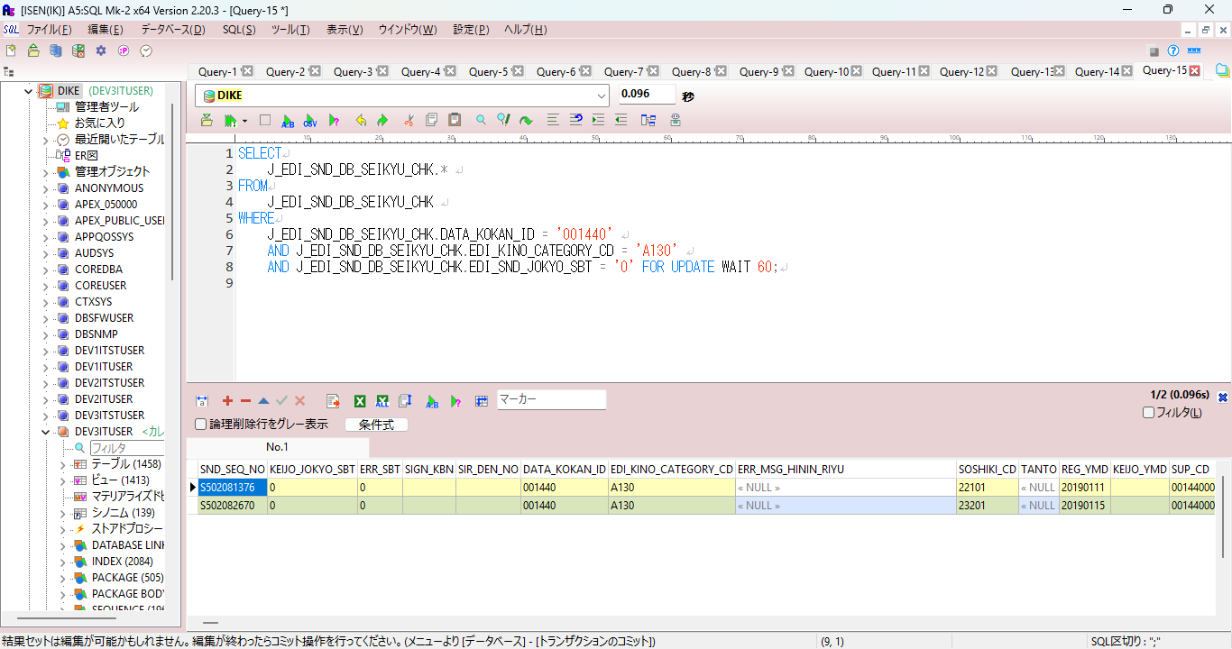

 | セッションをつなげたまま

 | 下記に日付フォルダを作成（本日作成していないのであれば）
 | D:\DEV\log
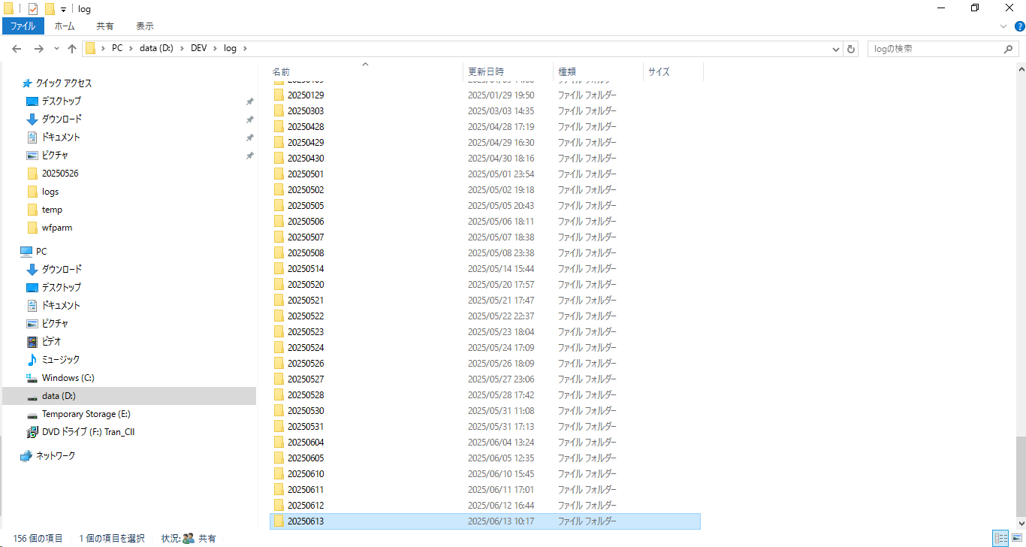

 | ジョブ起動
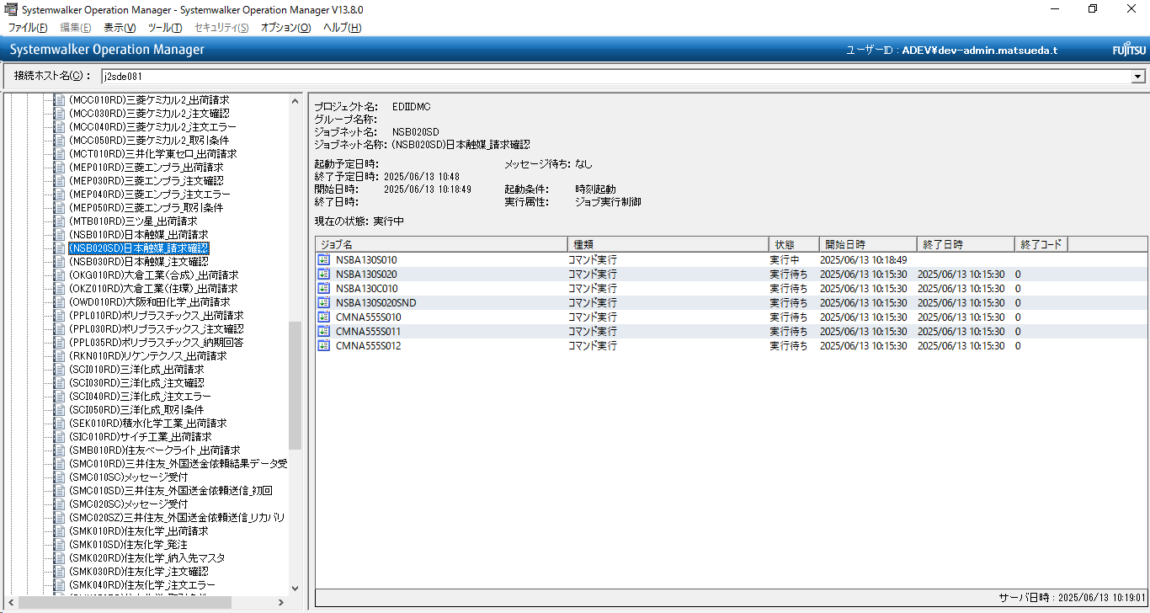

 | エラー
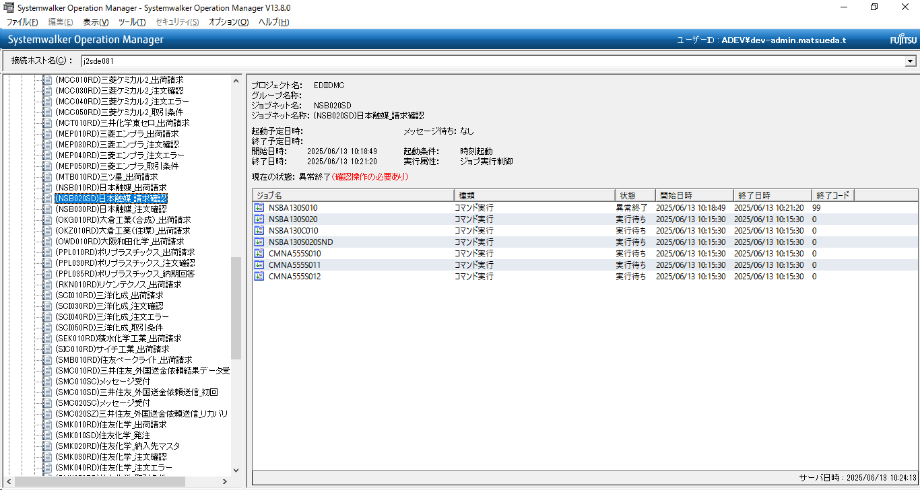

 | DBセッション保持したまま（


 | 切断
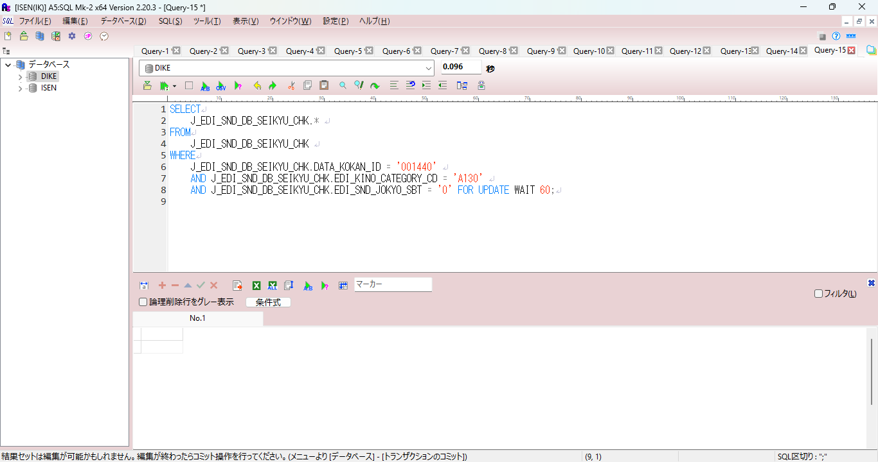

 | この状態で、再起動すれば、正常終了します。

